Abb. H4.1-2A
Zurück zum Inhalt
Abb. H4.1-2A: Kinder in Tageseinrichtungen und Tagespflege 2009 bis 2025 nach Alters- und Ländergruppen (Index 2009 = 100)
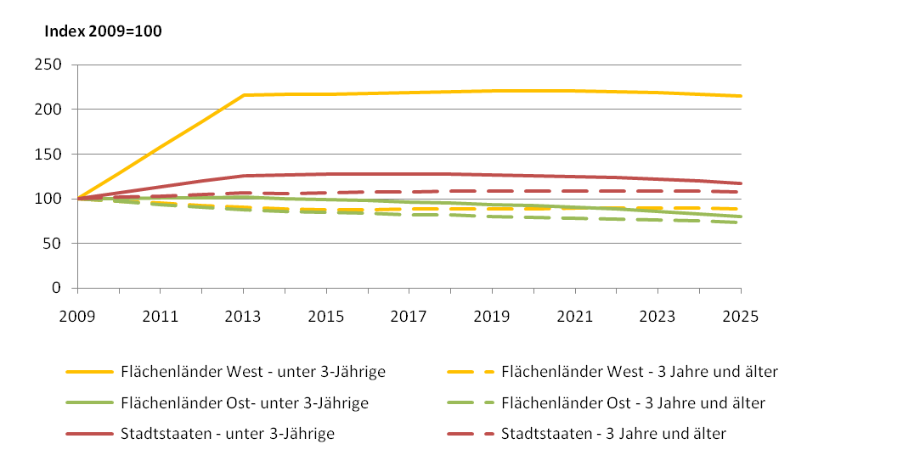

Quelle: Statistische Ämter des Bundes und der Länder, Bildungsvorausberechnung 2010 – Basisvariante, vorläufige Ergebnisse

Abb. H4.1-3web
Zurück zum Inhalt
Abb. H4.1-4web: Kinder in Tageseinrichtungen und Tagespflege 2009 bis 2025 nach Alters- und Ländergruppen (in Tsd.)

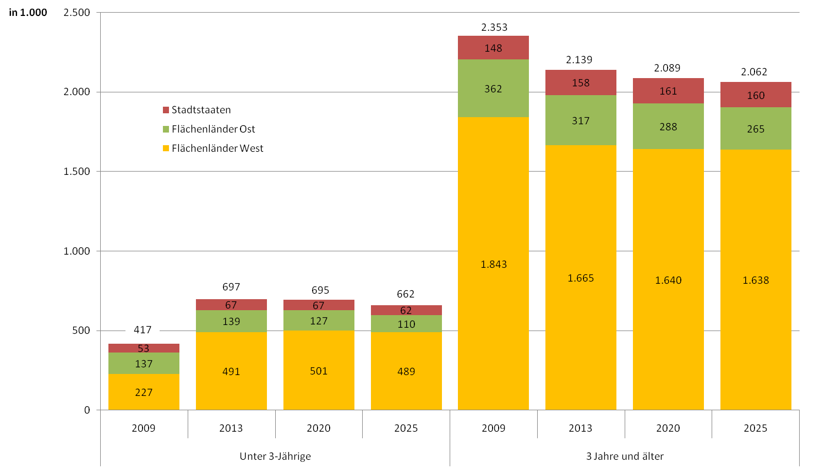

Quelle: Statistische Ämter des Bundes und der Länder, Bildungsvorausberechnung 2010 – Basisvariante, vorläufige Ergebnisse

Abb H4.1-4web
Zurück zum Inhalt
Abb. H4.1-4web: Betreuungsquoten von unter 3-Jährigen in Kindertagesbetreuung nach zwei Entwicklungsszenarien* 2009 bis 2025 (in %)
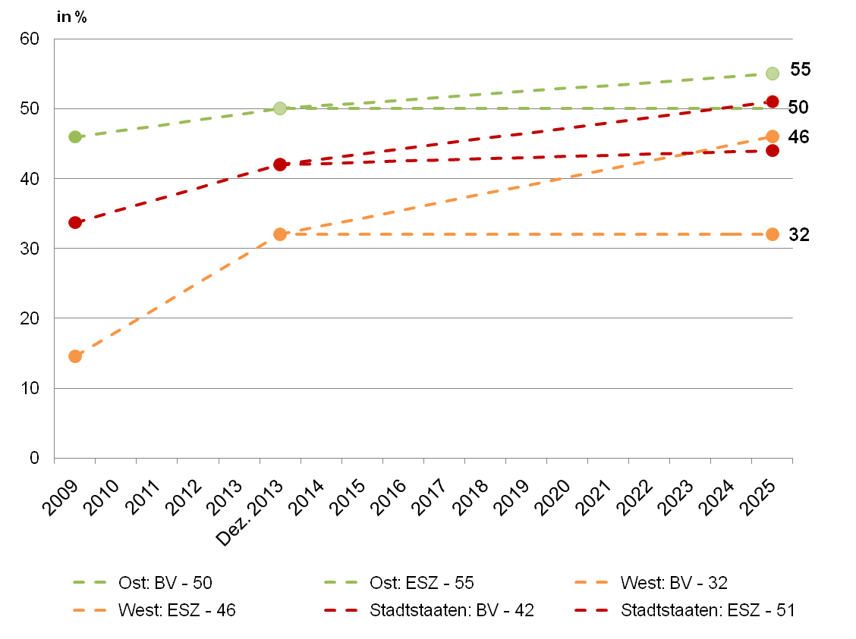

* BV = Basisvariante, ESZ = Entwicklungsszenario
Quelle: Statistische Ämter des Bundes und der Länder, Bildungsvorausberechnung 2010, vorläufige Ergebnisse

